Sheet2
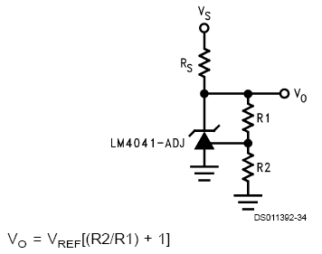
LM4041 출력전압 계산

 | 이론값
Vref | 1.223
R1 | 6800 | 실제저항값
R2 | 1540.1471791 | 1500 | 오차율
Vo | 1.5 | 1.4927794118 | 0.48137254902

